상품제안서
휴대용 카밀 핸드크림 30ml 버츠비 립밤 세트 | 상품코드: F31858

 |  |  |  |  |  |  | 02-412-0044 | www.easy1.co.kr
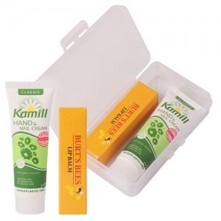

【상세/제작정보】 | <span style="font-size: 11pt;"><b>* 배송비- 한박스 100개 / 3000원 별도</b></span>

【인쇄/포장옵션】 | 실크 / 종이케이스+포장지포

【공급단가】 | 수량 | 100~ | 300~ | 500~ | 1,000~ | 3,000~
*VAT별도 | 단가 | 5,850원 | 5,950원 | 5,400원 | 5,350원 | 5,300원

【상품 URL】 | https://dev.easy1.co.kr:443/src/goods_detail.php?gdno=31858

